Prometeo-Telemetría

AVIÓNICA
 | 

MÉTRICAS DE VUELO |  |  |  |  | Campo | Valor
Campo | Valor |  |  |  | Motor ON | t ≈ 1.8 s
Altitud referencia (MSL CDMX) | 118584 | m |  |  | Apogeo AGL | 1019.9 m
Altitud pico AGL | 1019.9 | m |  |  | Apogeo MSL | 3244.8 m
Altitud pico MSL | 491101 | m |  |  | Vel. máxima | 121.4 m/s (437 km/h)
Aceleración pico | 121.4 | m/s² |  |  | Aceleración máxima | 216.7 m/s² (22.1 g)
Paquetes recibidos | 50 |  |  |  | Vel. terminal descenso | -6 m/s
Recuperación activada a | 1017.6 | m AGL |  |  | Señal perdida | t = 19.4 s @ 993 m
NOTAS |  |  |  |  | Causa pérdida señal | caida de voltaje
Señal perdida despues de despliegue de paracaidas |  |  |  |  | Tiempo de vuelo real | 19.4 s
Sistema activado por parametro de altura

TELEMETRÍA
Pkt_Num | Tiempo_ms | Pitch_deg | Roll_deg | Altitud_m | Velocidad_ms | Aceleracion_ms2 | Estado | Estado_Nombre
18 | 1550923 | 0.4 | 7 | 0.4 | 0 | 0 | I | Idle
19 | 1551323 | 0 | 4.4 | 0.4 | 0 | 0 | I | Idle
20 | 1551723 | 0.3 | 13.1 | 0.4 | 0 | 0 | I | Idle
21 | 1552123 | -0.1 | 23.8 | 0.4 | 0 | 0 | I | Idle
22 | 1552565 | 0.4 | 17.4 | 0.3 | 0 | 0 | I | Idle
23 | 1552923 | 0.4 | 3.3 | 0.2 | 0 | 0 | I | Idle
24 | 1553323 | 0.2 | -12.6 | 0.2 | 0 | 0 | I | Idle
25 | 1553723 | -0.1 | 11.3 | 0.1 | 0 | 0 | I | Idle
67 | 1698524 | 0.4 | -13.9 | 0.5 | -0.6 | -0.2 | W | Armado/Waiting
68 | 1698924 | 0.3 | -3.2 | 0.5 | -0.6 | -0.3 | W | Armado/Waiting
69 | 1699224 | 0 | 1.8 | 0.6 | -0.6 | -0.3 | W | Armado/Waiting
70 | 1699724 | 0 | -6.5 | 0.6 | -0.6 | -0.3 | W | Armado/Waiting
71 | 1700124 | 0 | -11.4 | 0.7 | -0.5 | -0.3 | W | Armado/Waiting
72 | 1700524 | 0.4 | -1.3 | 0.7 | -0.5 | 29.12 | W | Armado/Waiting
73 | 1700924 | 0 | -5.6 | 0.7 | -0.5 | -0.2 | W | Armado/Waiting
74 | 1701224 | -1.4 | 10.7 | 0.7 | -0.5 | -0.7 | W | Armado/Waiting
75 | 1701724 | -1.6 | 8 | 0.7 | -0.5 | -0.1 | W | Armado/Waiting
76 | 1702124 | -2.7 | -2.6 | 0.7 | -0.9 | -2.5 | W | Armado/Waiting
77 | 1702723 | -4.6 | 216.5 | 2.4 | 40.3 | 136.2 | R | Motor ON / Ascenso
78 | 1702923 | -5.1 | -112.4 | 6.1 | 62.8 | 119.5 | R | Motor ON / Ascenso
79 | 1703423 | -7.3 | 223.6 | 27.5 | 98.7 | 66.1 | T | Empuje/Ascenso
80 | 1703723 | 0.1 | 214.5 | 50.9 | 111.2 | 55.2 | T | Empuje/Ascenso
81 | 1704123 | -20 | -90.4 | 81.8 | 121.4 | 41 | T | Empuje/Ascenso
82 | 1704523 | -15.8 | -89 | 129.8 | 120.6 | -1.2 | T | Empuje/Ascenso
83 | 1705024 | -24.8 | -81.8 | 180.7 | 113.7 | -3.4 | T | Empuje/Ascenso
84 | 1705365 | -141.8 | -24.4 | 222 | 110.9 | -5 | T | Empuje/Ascenso
85 | 1705723 | -141.1 | -19.6 | 261.1 | 110 | -3.5 | T | Empuje/Ascenso
86 | 1706123 | -140 | -21.7 | 299.8 | 108.1 | -4.5 | T | Empuje/Ascenso
87 | 1706523 | -156.7 | -63.2 | 346.3 | 107.3 | -6.5 | T | Empuje/Ascenso
88 | 1706923 | -147.4 | -14.5 | 383.2 | 104.5 | -4.4 | T | Empuje/Ascenso
89 | 1707365 | -131.3 | -21.1 | 428.8 | 103 | -6.1 | T | Empuje/Ascenso
90 | 1707723 | -139 | -18.7 | 464.6 | 100.3 | -6.8 | T | Empuje/Ascenso
91 | 1708123 | -162.2 | -4.9 | 508.4 | 98.4 | -6.5 | T | Empuje/Ascenso
92 | 1708523 | -157.7 | -49 | 542.1 | 96.6 | -6.8 | T | Empuje/Ascenso
93 | 1708923 | -161.8 | -5.2 | 582.7 | 94 | -6.4 | T | Empuje/Ascenso
94 | 1709365 | -157.7 | 5.7 | 613.5 | 91.6 | -7.7 | T | Empuje/Ascenso
95 | 1709723 | -138.5 | 20.4 | 643.9 | 88 | -6.4 | T | Empuje/Ascenso
96 | 1710123 | -135.6 | 15.4 | 679.8 | 85.4 | -7.1 | T | Empuje/Ascenso
97 | 1710523 | -144.5 | 22.2 | 707.2 | 81.6 | -7.6 | T | Empuje/Ascenso
98 | 1710923 | -110.2 | 39.4 | 739.7 | 78.6 | -7.1 | T | Empuje/Ascenso
99 | 1711365 | -119.2 | 9 | 764.4 | 74.6 | -7.5 | T | Empuje/Ascenso
100 | 1711723 | -122 | 23.8 | 793.8 | 71 | -7.7 | T | Empuje/Ascenso
101 | 1712123 | -141.3 | 23.8 | 815.9 | 67.5 | -7.8 | T | Empuje/Ascenso
102 | 1712523 | -127.5 | 21 | 842 | 63.6 | -8.3 | T | Empuje/Ascenso
103 | 1712923 | -110.7 | 40.1 | 861.6 | 60.3 | -7.9 | T | Empuje/Ascenso
104 | 1713365 | -115 | 35.4 | 884.2 | 56.3 | -8.4 | T | Empuje/Ascenso
105 | 1713723 | -98.9 | 37.8 | 900.9 | 53.1 | -8.2 | T | Empuje/Ascenso
106 | 1714123 | -110.5 | 35.6 | 915.8 | 49 | -8 | T | Empuje/Ascenso
107 | 1714523 | -123.1 | 33.6 | 934 | 45.6 | -8 | T | Empuje/Ascenso
108 | 1714923 | -110.3 | 36.6 | 947.5 | 41.5 | -8.5 | T | Empuje/Ascenso
109 | 1715365 | -105.7 | 39.5 | 962.7 | 38.2 | -8.3 | T | Empuje/Ascenso
110 | 1715723 | -115.2 | 36.3 | 973.6 | 34.7 | -8.3 | T | Empuje/Ascenso
111 | 1716123 | -109.4 | 42.6 | 985.6 | 31.3 | -8.4 | T | Empuje/Ascenso
112 | 1716523 | -102.6 | 39.2 | 993.8 | 27.9 | -8.3 | T | Empuje/Ascenso
113 | 1716923 | -106 | 42.6 | 1002.7 | 24.4 | -8.4 | T | Empuje/Ascenso
114 | 1717365 | -107.9 | 47.5 | 1008.5 | 21 | -8.3 | T | Empuje/Ascenso
115 | 1717723 | -106.8 | 43.8 | 1013.1 | 17.5 | -8.3 | T | Empuje/Ascenso
116 | 1718123 | -106.4 | 39.6 | 1017.1 | 14.1 | -8.4 | T | Empuje/Ascenso
117 | 1718523 | -108.6 | 42.1 | 1019.1 | 10.4 | -8.3 | T | Empuje/Ascenso
118 | 1718923 | -110.5 | 40.6 | 1019.9 | 6.9 | -8.2 | T | Empuje/Ascenso
119 | 1719723 | -109.3 | 51.9 | 1017.6 | 0.5 | -7.5 | P | Paracaídas/Descenso
120 | 1719923 | -116.5 | 37.9 | 1016.3 | -1.2 | -7.6 | P | Paracaídas/Descenso
121 | 1720123 | -96.6 | 21.9 | 1014.7 | -2.9 | -7.9 | P | Paracaídas/Descenso
122 | 1720523 | -127.5 | 23.2 | 1009.5 | -6.4 | -7.6 | P | Paracaídas/Descenso
123 | 1720923 | -109.4 | 51.9 | 1004.3 | -9.4 | -5.7 | P | Paracaídas/Descenso
124 | 1721365 | -99.5 | -17.4 | 1001.8 | -9.3 | 8.8 | P | Paracaídas/Descenso
125 | 1721723 | -102.5 | 41.6 | 1002.1 | -6.8 | 5.2 | P | Paracaídas/Descenso
126 | 1722123 | -93.5 | 147.2 | 992.6 | -8.1 | -2.2 | P | Paracaídas/Descenso
129 | 1889023 | -117.5 | -62.3 | 8 | -3.7 | 2.4 | P | Paracaídas/Descenso | PERDIDA DE VOLTAJE Y COMUNICACIÓN
130 | 1889023 | -117.5 | -62.3 | 8 | -3.7 | 2.4 | P | Paracaídas/Descenso
131 | 1889023 | -117.5 | -62.3 | 8 | -3.7 | 2.4 | P | Paracaídas/Descenso
132 | 1889023 | -117.5 | -62.3 | 8 | -3.7 | 2.4 | P | Paracaídas/Descenso

grafica altura vs tiempo
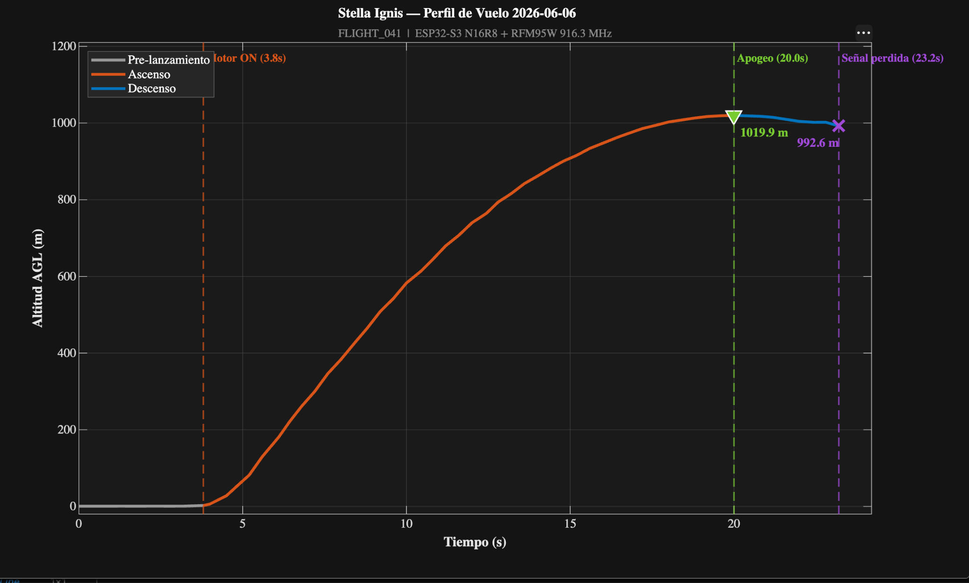
Grafica altura vs tiempo (MATLAB)

